关系图
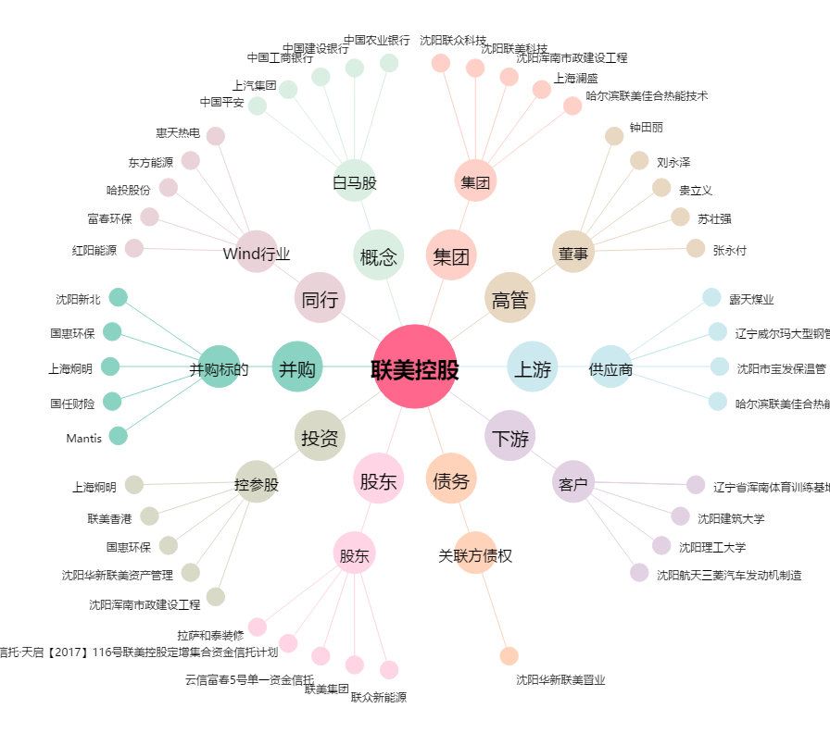
联美控股[600167.SH] - 关系概览图

